Foglio26
 | seq. | CODICE | DESCRIZIONE | COMMENTI | Q.Tà | Prezzo al pubblico | Totale
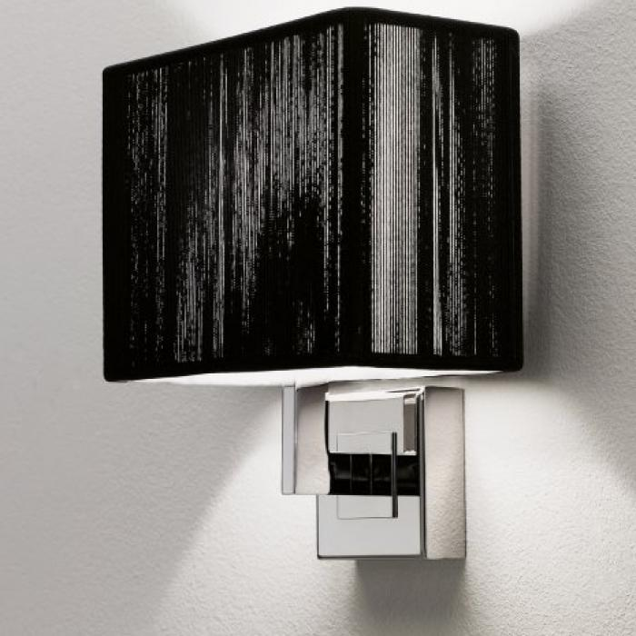 | 1 | APCLAV45NEXXALO | APPLIQUE CLAVIUS 45 NERO HALOPAR |  | 5 | 424.00 | 2,120.00
 | 4 | APCLAVPITAXXE14 | APPLIQUE CLAVIUS PICCOLO TABACCO E14 |  | 36 | 437.00 | 15,732.00
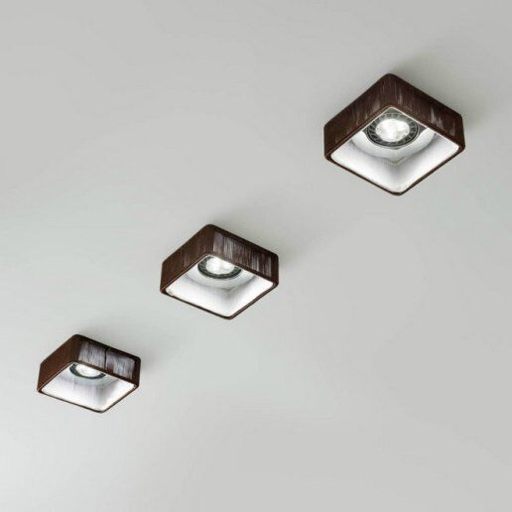 | 5 | FACLAVIUTAXX12V | SPOT CLAVIUS TABACCO SENZA TRASF. |  | 55 | 96.00 | 5,280.00
 | 10 | SPCL6040NECRE27 | SOSPENSIONE CLAVIUS DOPPIA NERO |  | 1 | 1,302.00 | 1,302.00
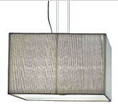 | 11 | SPCLAV40BCCRE27 | SOSP.CLAVIUS 40X40 BIANCO CROMO |  | 29 | 571.00 | 16,559.00
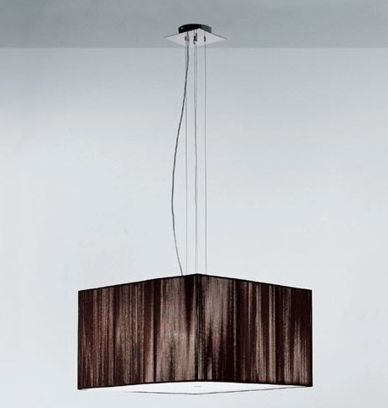 | 12 | SPCLAV40NECRE27 | SOSP.CLAVIUS 40X40 nero CROMO |  | 6 | 571.00 | 3,426.00
 | 13 | SPCLAV40SACRE27 | SOSP.CLAVIUS 40X40 sabbia CROMO |  | 11 | 571.00 | 6,281.00
 | 14 | SPCLAV40TACRE27 | SOSP.CLAVIUS 40X40 tabacco CROMO |  | 20 | 571.00 | 11,420.00
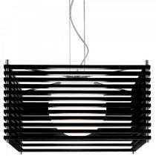 | 19 | SPKOSHIGWECRE27 | SOSPENSIONE KOSHI 90X26 |  | 18 | 1,178.00 | 21,204.00
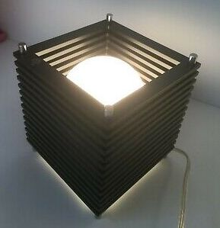 | 20 | LTKOSHIGWECRE27 | LAMPADA DA TAVOLO KOSHI GRANDE |  | 7 | 827.00 | 5,789.00
 | 21 | LTKOSHIPWECRG9X | LAMPADA DA TAVOLO KOSHI PICCOLA |  | 20 | 351.00 | 7,020.00
 | 22 | PTLEIJAXBCXXFLE | PIANTANA LEIJA FLE |  | 3 | 1,473.00 | 4,419.00
 | 23 | LTLOLLOGNENIE27 | LAMPADA TAVOLO GR.NICKEL NERO |  | 6 | 498.00 | 2,988.00
 | 24 | PLNAFIR1BCBCGU1 | PLAFONIERA NAFIR 1 LUCE BIANCO BIANCO |  | 15 | 252.00 | 3,780.00
 | 25 | PLNAFIR1BCORGU1 | PLAFONIERA NAFIR 1 LUCE BIANCO ORO |  | 34 | 305.00 | 10,370.00
 | 26 | PLNAFIR1BRBCGU1 | PLAFONIERA NAFIR 1 LUCE BRONZO BIANCO |  | 2 | 329.00 | 658.00
 | 27 | PLNAFIR1CRBCGU1 | PLAFONIERA NAFIR 1 LUCE CROMO BIANCO |  | 33 | 305.00 | 10,065.00
 | 28 | PLNAFIR1ROBCGU1 | PLAFONIERA NAFIR 1 LUCE ROSA BIANCO |  | 6 | 329.00 | 1,974.00
 | 29 | PLNAFIR3BCORGU1 | PLAFONIERA NAFIR 3 LUCI BIANCO ORO |  | 1 | 777.00 | 777.00
 | 30 | PLNAFIR3BRBCGU1 | PLAFONIERA NAFIR 3 LUCI BRONZO BIANCO |  | 13 | 837.00 | 10,881.00
 | 31 | PLNAFIR3ROBCGU1 | PLAFONIERA NAFIR 3 LUCI ROSA BIANCO |  | 11 | 837.00 | 9,207.00
 | 32 | SPNAFIR1BCORGU1 | SOSPENSIONE NAFIR 1 LUCE BIANCO ORO |  | 7 | 299.00 | 2,093.00
 | 33 | SPNAFIR1BRBCGU1 | SOSPENSIONE NAFIR 1 LUCE BRONZO BIANCO |  | 37 | 246.00 | 9,102.00
 | 34 | SPNAFIR3BCBCGU1 | SOSPENSIONE NAFIR 3 LUCI BIANCO BIANCO |  | 2 | 627.00 | 1,254.00
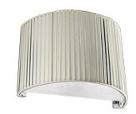 | 35 | APOBIXXXBCBCE14 | APPLIQUE OBI BIANCO E 14 |  | 4 | 278.00 | 1,112.00
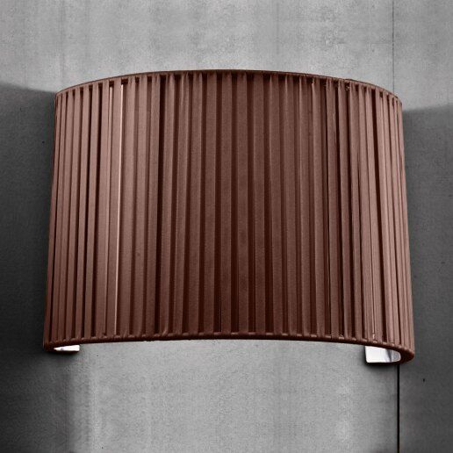 | 36 | APOBIXXXTABCE14 | APPLIQUE OBI TABACCO E 14 |  | 17 | 278.00 | 4,726.00
 | 37 | E111180714 | Ap RYTHMOS 18X0,5W 350mA 3000K |  | 10 | 222.00 | 2,220.00
 | 38 | E211510714 | Sosp RYTHMOS 18X0,5W 350mA 3000K diffuso bianco |  | 11 | 218.00 | 2,398.00
 | 39 | E211610714 | Sosp RYTHMOS 36X0,5W 350mA 3000K diffuso bianco |  | 6 | 218.00 | 1,308.00
 | 40 | E211660734 | Sosp RYTHMOS 36X0,5W 350mA 4000K diffuso bin 220V bianco |  | 2 | 390.00 | 780.00
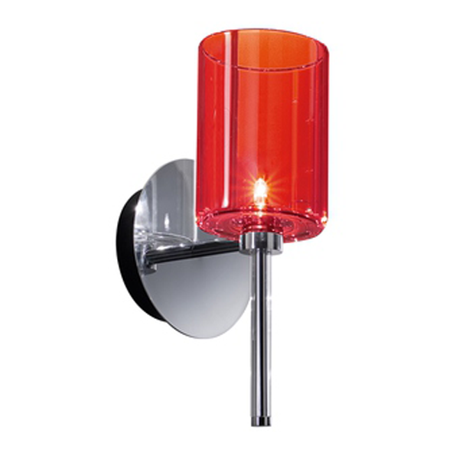 | 41 | LTSPILLPRSCR12V | LAMPADA PICCOLA SPILLRAY ROSSO |  | 8 | 382.00 | 3,056.00
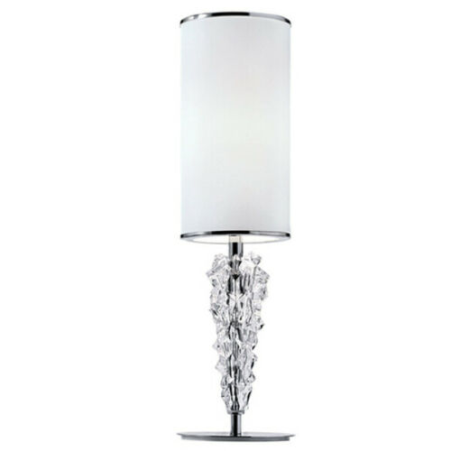 | 42 | LTSUBZERBCCRE14 | TAVOLO PARALUME SUBZERO BIANCO |  | 28 | 230.00 | 6,440.00
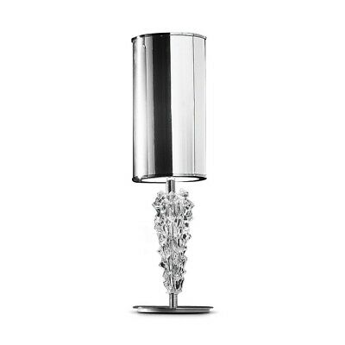 | 43 | LTSUBZERCRCRE15 | TAVOLO PARALUME SUBZERO CROMO |  | 38 | 230.00 | 8,740.00
 | 44 | LTSUBZERRSCRE16 | TAVOLO PARALUME SUBZERO ROSSO |  | 59 | 230.00 | 13,570.00
 | 45 | LTSUBZERVACRE17 | TAVOLO PARALUME SUBZERO VANIGLIA/ORO |  | 2 | 230.00 | 460.00
 |  |  |  |  | 563 |  | 208,511.00

